Sheet1
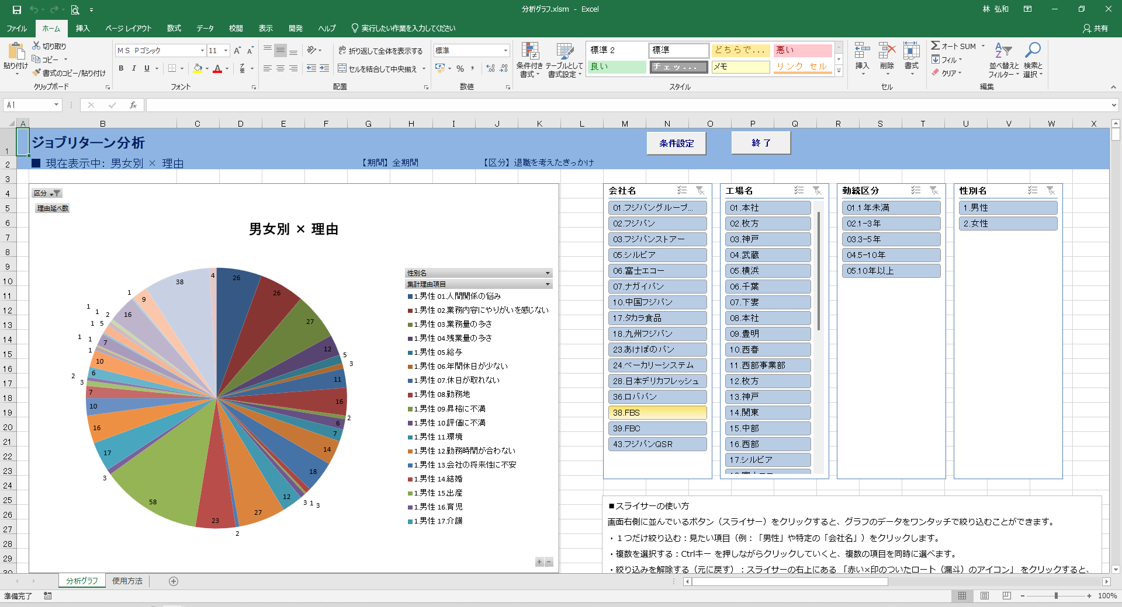

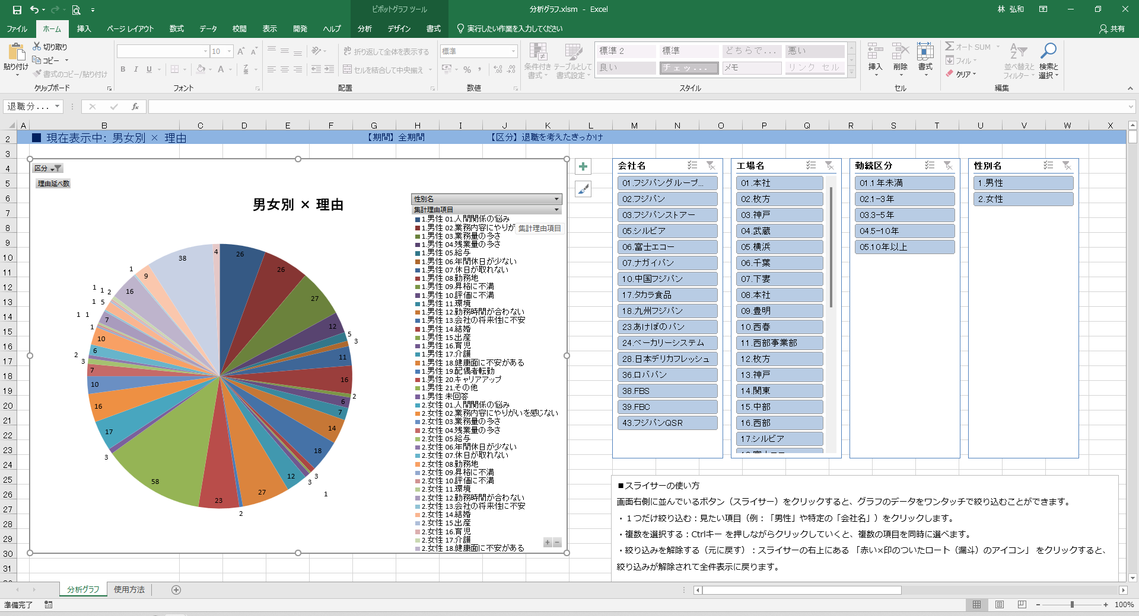

項目説明がすべて表示されていない

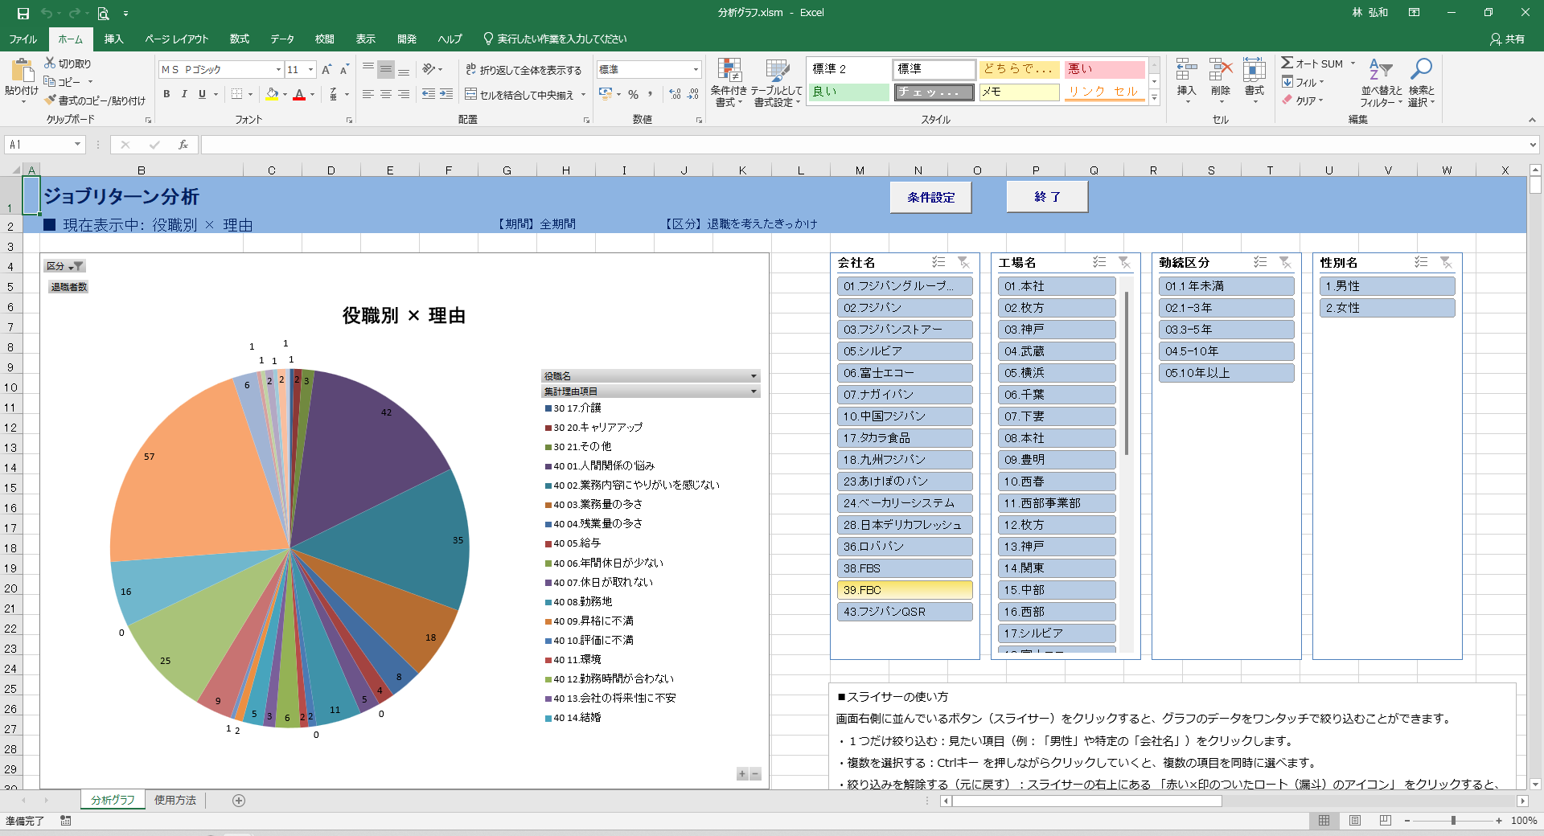

役職がわからない

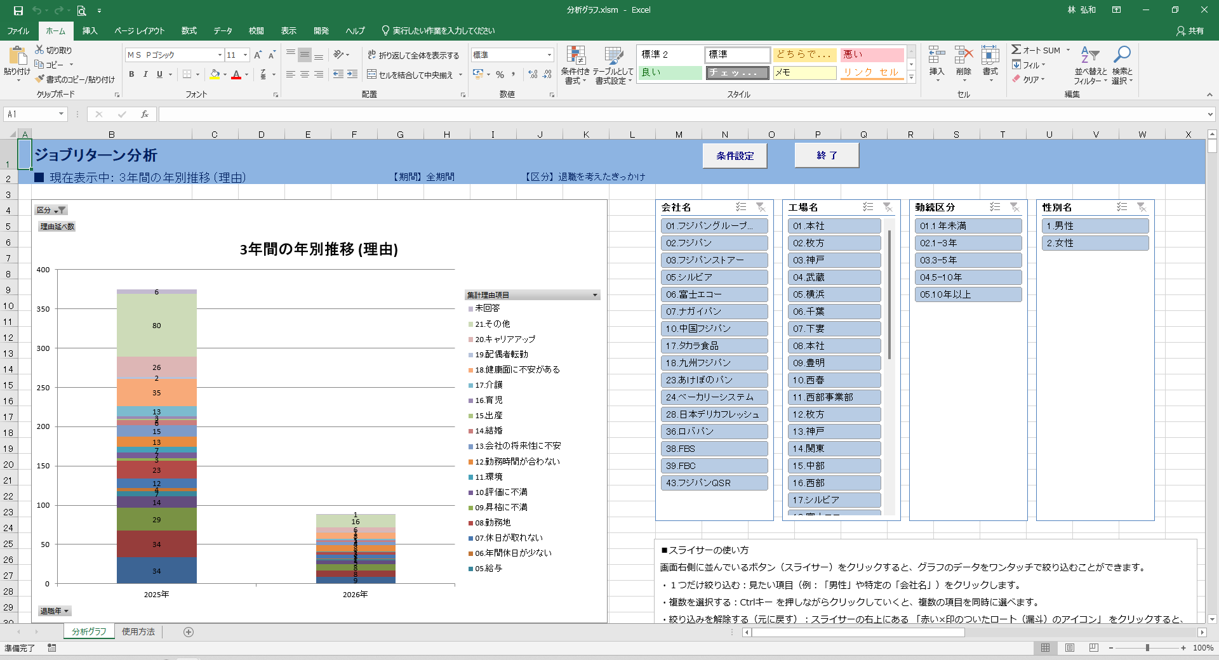

例えば、「その他」の理由の３年推移とかがみたい

私のPCでは発生しませんが、、、、
スライサーの項目名が消えてしまう現象が出ています。（数字のみ表示）

